КонсТабл
 |  |  | 4. Таблица консолидируемых расчетов |  |  |  | Форма 0503317 с.7

Выбытия | Наименование показателя | Код строки | Поступления |  |  |  | ИТОГО
 |  |  | бюджет субъекта Российской Федерации | бюджеты внутригородских муниципальных образований городов федерального значения | бюджеты муниципальных округов | бюджеты городских округов
 | 1 | 2 | 3 | 4 | 5 | 6 | 13
 | Всего выбытий | 899 | 16,313,175.41 | - | 423,390,164.52 | - | 439,703,339.93
 | Бюджет субъекта Российской Федерации | 900 | - | - | 423,390,164.52 | - | 423,390,164.52
 | субсидии | 901 | - | - | 62,512,647.88 | - | 62,512,647.88
 | субвенции | 902 | - | - | 222,362,116.64 | - | 222,362,116.64
 | дотации | 903 | - | - | 138,115,400.00 | - | 138,115,400.00
 | иные межбюджетные трансферты | 904 | - | - | 400,000.00 | - | 400,000.00
 | Бюджеты муниципальных округов | 920 | 16,313,175.41 | - | - | - | 16,313,175.41
 | возврат неиспользованных остатков субсидий, субвенций и иных межбюджетных трансфертов прошлых лет | 926 | 5,688,175.41 | - | - | - | 5,688,175.41
 | уменьшение внутренних заимствований | 928 | 10,625,000.00 | - | - | - | 10,625,000.00
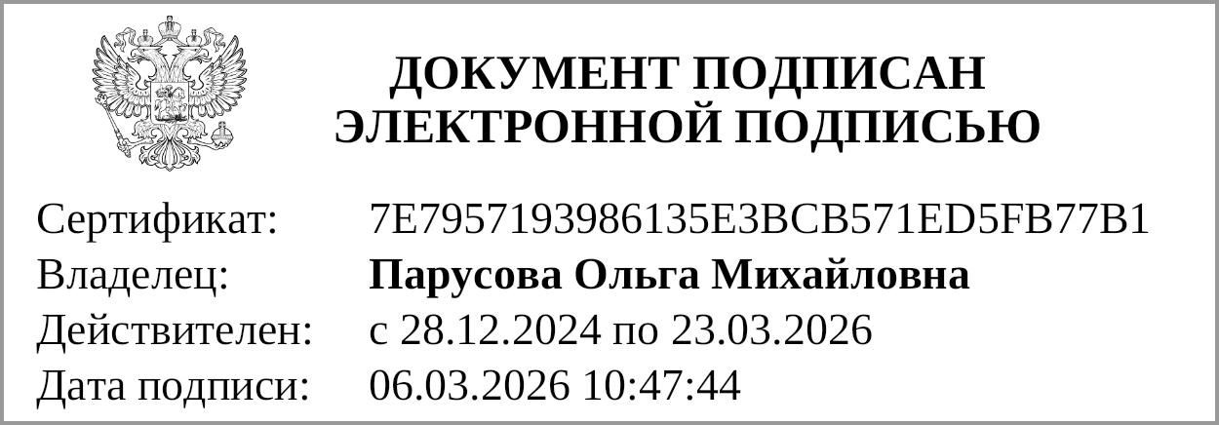

 | Руководитель |  |  |  | Парусова О. М.
 |  | (подпись) |  |  | (расшифровка подписи)
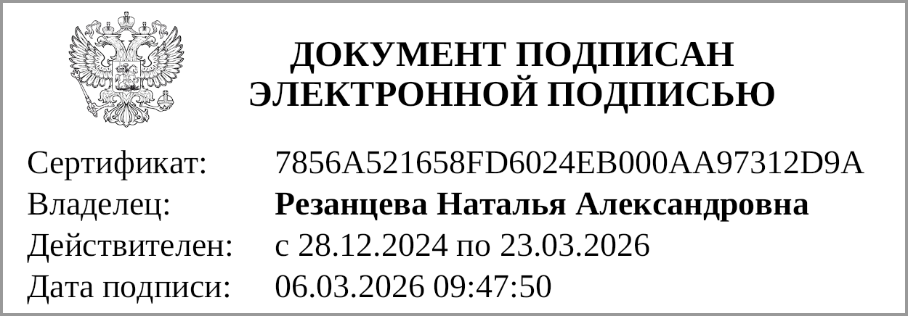
 | Главный бухгалтер |  |  |  | Резанцева Н. А.
 |  | (подпись) |  |  | (расшифровка подписи)

 | "01" марта 2026 г.

